経営相談会申込書
経営無料相談会申込書
ふりがな
お 名 前
会 社 ・ 団 体 名
所 在 地 |  | 市・町・村（※市町村名だけで結構です）
電 話 番 号 | － －
メ ー ル ア ド レ ス | ＠
開 催 日 | 月 日 （日）
希 望 時 間 帯 | ① 9：30～11：00（90分） | ② 11：00～12：30（90分）
 | ③ 13：30～15：00（90分） | ④ 15：00～16：30（90分）

相談内容につき該当する欄にチェック（☑）をお願いいたします。
□ 新規創業（開業） | □ 再チャレンジ | □ 事業承継
□ 資金調達 | □ 経営戦略・経営計画 | □ 情報化・ＩＴ活用
□ 販売・マーケティング | □ 知的財産権 | □ 製品・商品開発
□ 生産管理 | □ 店舗運営管理 | □ 原価管理
□ 財務管理 | □ 人事労務 | □ その他
具体的なご相談内容をお持ちの場合、以下にお書きいただけますと、スムーズにご対応できます。

・ご記入いただきました個人情報について、利用の目的は次のとおりといたします。 1.本相談会の実施・運営 2.関連セミナー等のご案内（任意） □ 2の利用目的で利用することに同意しません（✓をお願いします）。
・相談会をお知りになった方法を教えてください。該当するものに○印またはご記入ください。 ・チラシ、ポスター（ 診断士協会 ・ 図書館 ） ・ホームページ（ 診断士協会 ・ 図書館 ） ・各種相談会・セミナーで（ ） ・その他（ ）

ファックス番号：097-546-9985 メールアドレス：chousa-ref【@】ms1.oita-library.jp 注：メールを送る時は【】を外してください。 （大分県立図書館宛）


前 期
県立図書館で

経営無料相談会

このアイデアはビジネスになるのだろうか
起業したいけど
何から始めたらいい？



資金調達は
どうしたらよい？
事業承継をどうすすめたら…


売上げアップを
目指したい

事業計画書の書き方を
教えてほしい
補助金申請の
相談がしたい

あなたのそのお悩み 経営支援のプロに相談してみませんか？
経営支援のプロである中小企業診断士が創業や経営に関する様々なご相談をお受けします。
開業・創業を目指している方、既に経営をされている方、法人・個人の別、
年齢、業種、相談内容を問わず、どなたでも相談できます。
また、図書館司書が相談内容に応じて資料をご紹介したり、必要な情報を探すお手伝いをします。

毎月 第２日曜日
【前期】 4/12 ・ 5/10 ・ 6/14
7/12 ・ 8/9 ・ 9/13
① 9：30～11:00 ② 11:00～12:30 ③ 13:30～15:00 ④ 15:00～16:30
開催日時
毎月4組（１組90分）
定員

大分県立図書館
2階 特別閲覧室
会場

事前予約制です。 来館 ・ 電話 ・ ファックス ・ メール でお申込みください。
受付：大分県立図書館 調査相談カウンター
申し込み方法

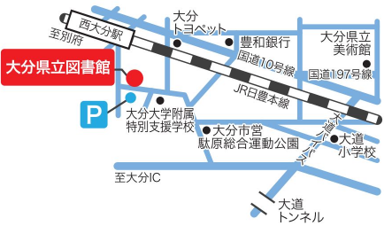
〒870-0008 大分市王子西町14番1号 （ 駐車場・駐輪場無料 ）
電話番号：097-546-9971 ファックス番号：097-546-9985
メールアドレス：chousa-ref【＠】ms1.oita-library.jp
※メールを送る時は【】を外してください。
図書館ホームページ：https://www.oita-library.jp/

協力：大分県中小企業診断士協会
（電話番号：097-538-9123 ファックス番号：097-594-5606 メールアドレス：office 【＠】 oita-smeca.coｍ）

